Скрины
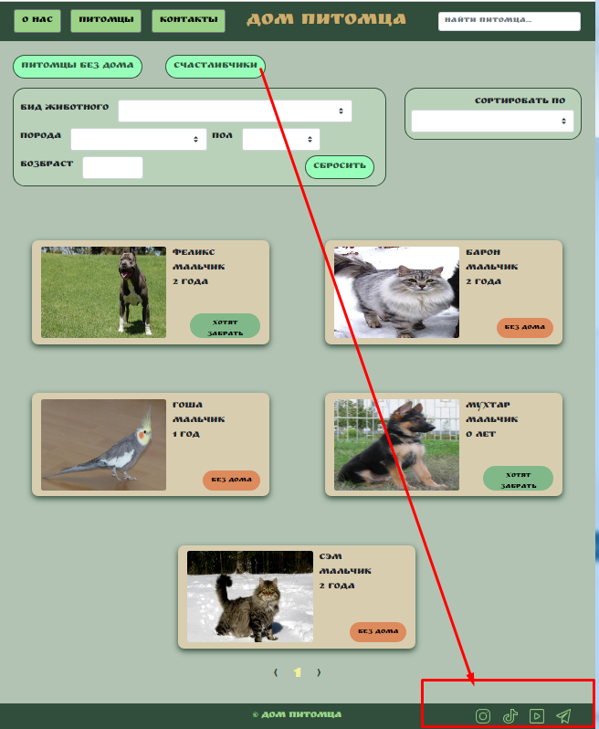
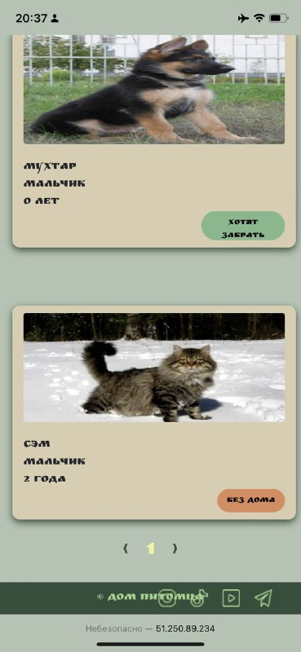
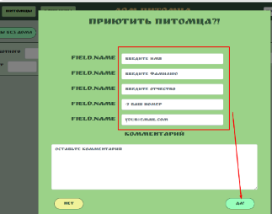
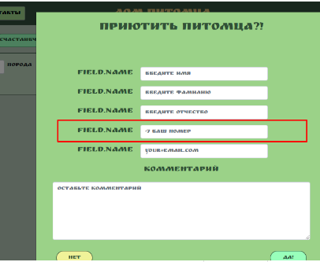

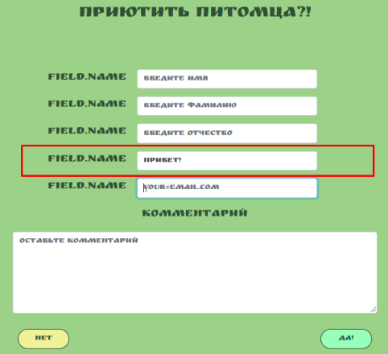
Рис1 Баг 10-6 1,2 | Рис 2 Баг 10-6 3 | Рис 3 Баг 10-6 4

 |  |  | Рис4 Баг 10-6 5

